상품제안서
스카트 유즈웰 크린랩 3종세트 A (세정티슈+크린롤백+고무장갑) | 상품코드: F29065

 |  |  |  |  |  |  | 02-412-0044 | www.easy1.co.kr
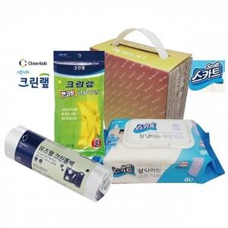

【상세/제작정보】 | 기본수량 미만 인쇄시 비용 추가. 스티커 제작및 부착 비용 별도 문의.

【인쇄/포장옵션】 | / 포장불가능

【공급단가】 | 수량 | 100~ | 300~ | 500~ | 1,000~ | 3,000~
*VAT별도 | 단가 | 6,480원 | 6,370원 | 6,210원 | 6,100원 | 5,940원

【상품 URL】 | https://dev.easy1.co.kr:443/src/goods_detail.php?gdno=29065

